Automata
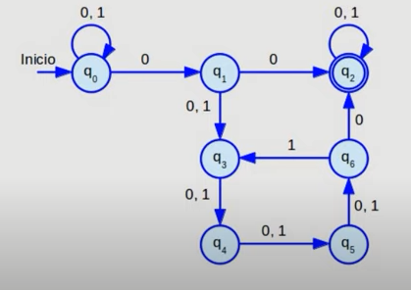
 |  |  | DETERMINISTA |  |  |  |  |  |  |  |  | NO DETERMINISTA

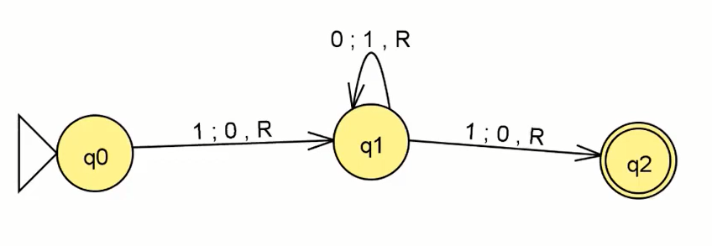
 |  |  |  |  |  |  |  |  |  |  |  |  | 0 | 0 | 1 | 0 | 1

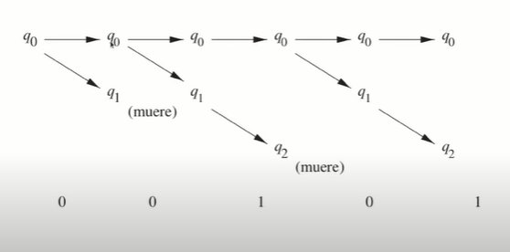

q0 q1 q2 |  |  |  |  |  | 0 | 1 |  |  |  | 0 | 1
 |  | ∂ | {q0, 1} = q0 |  | q0 | q1 | q0 |  |  | q0 | q0 -q1 | q0
 |  | ∂ | {q0, 0} = q1 |  | q1 | q1 | q2 |  |  | q1 | E | q2
 |  | ∂ | {q1, 0} = q1 |  | q2 | q2 | q2 |  |  | q2 | E | E |  |  |  |  |  | ∂
 |  | ∂ | {q1, 1} = q2 |  |  |  |  |  |  |  |  |  |  |  |  |  |  | ∂
 |  | ∂ | {q2, 0} = q2 | W= | 1 | 1 | 0 | 1 | 0 |  |  |  |  |  |  |  |  | ∂
 |  | ∂ | {q2, 1} = q2 | W= | q0 | q0 | q1 | q2 | q2 |  |  |  |  |  |  |  |  | ∂
 |  |  |  |  |  |  |  |  |  |  |  |  |  |  |  |  |  | ∂
 | A={Q, ∑, ∂, q2, F} |  |  |  |  |  |  |  |  |  |  |  |  |  |  |  |  | ∂
 | tr ext | ∂ | {q0, w} =q2 |  |  |  |  |  |  |  |  |  |  |  |  |  |  | ∂
 |  |  |  |  |  |  |  |  |  |  |  |  |  |  |  |  |  | ∂

Hoja1
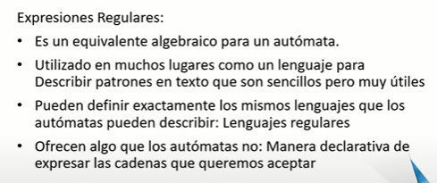
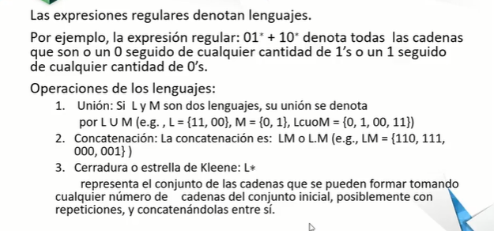
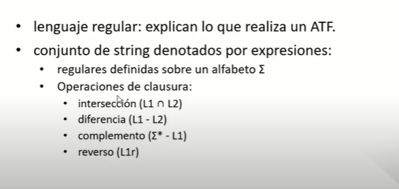
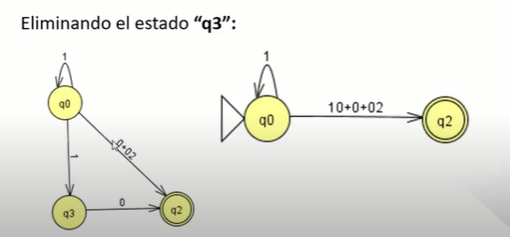
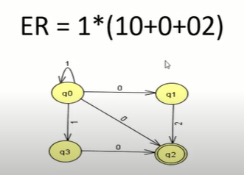
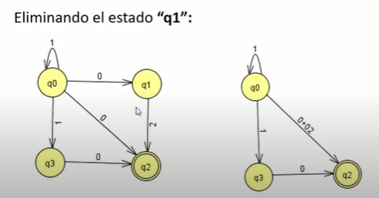
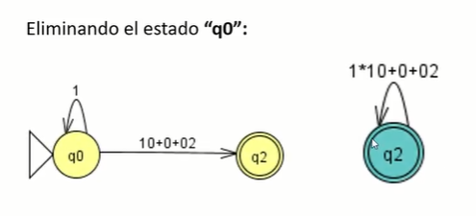
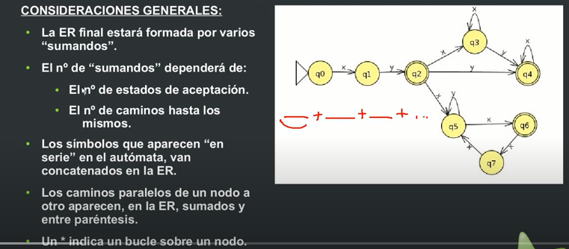
ELEMINACION DE ESTADOS

Hoja3
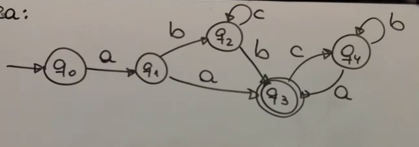
q0 = aq1 | q4 =bq4 + aq3
q1 = bq2 + aq3 | q4 = b* + aq3
q2 = cq2 + bq3 | q3 = c (b* a q3) + ∂
q3 = cq4 + ∂ | q3 = ( c b* a)*
q4 =bq4 + aq3 | q2 = c * b ( c b* a)*
 | q1 = (b c* b + a) (c b* a)*
 | q0 = a (b c* b + a) (c b* a)*
 | a (b c* b + a) (c b* a)*

